한국-노무비
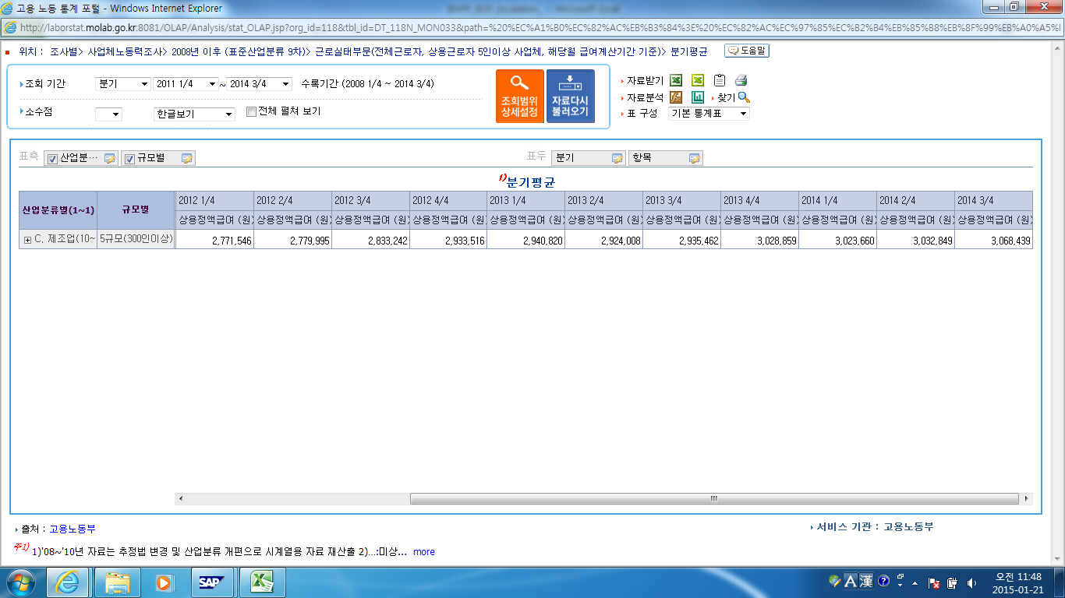
1. 노동부 고용노동통계
http://laborstat.model.go.kr

한국-생산자물가
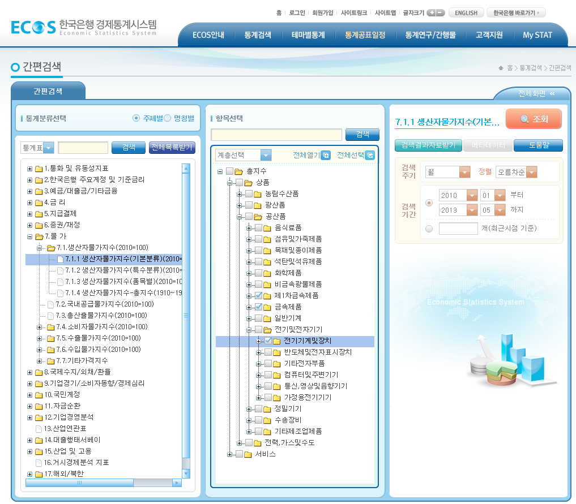
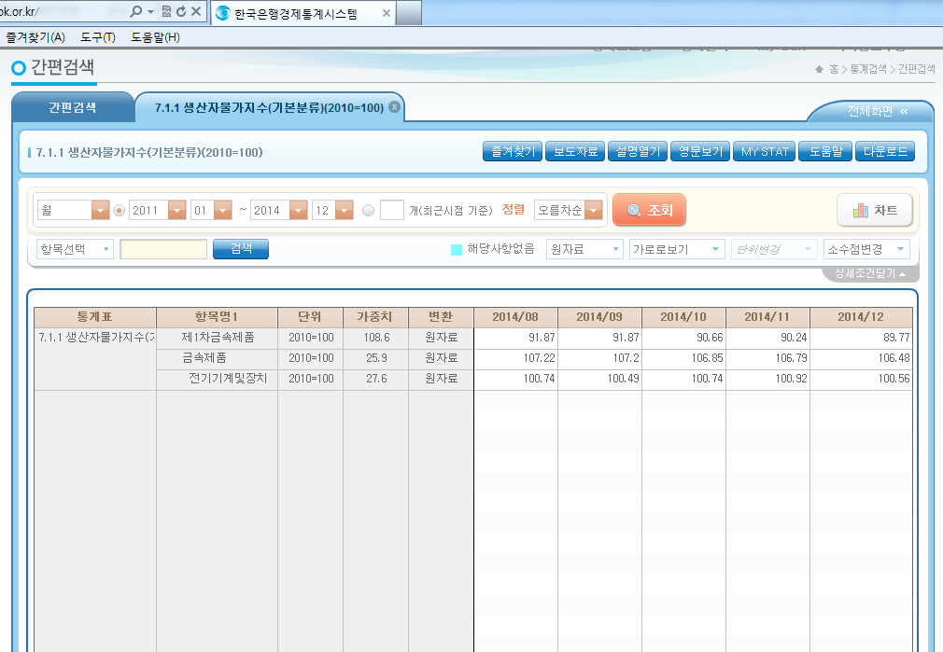
2. 한국은행 경제통계시스템
http://ecos.bok.or.kr/flex/EasySearch.j네

미국-생산자물가
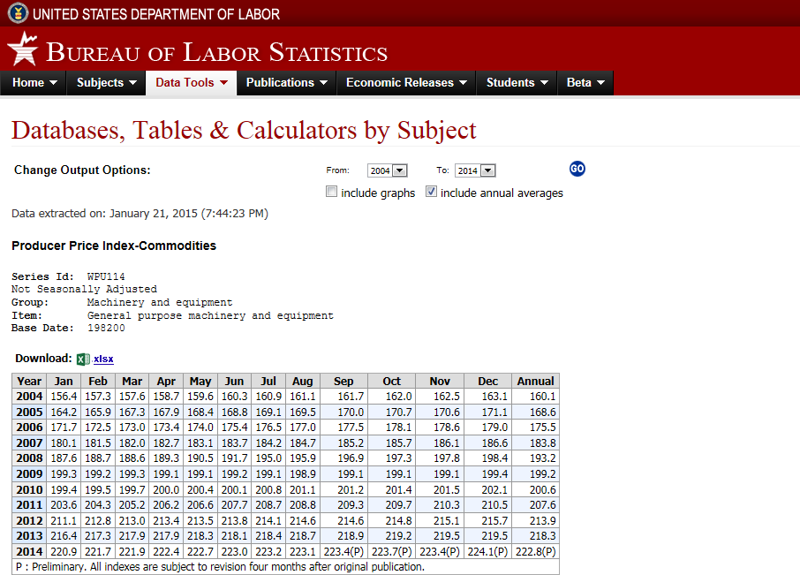
4. 미국노동부통계
http://www.stats.bls.gov/data/

